Sheet1
히트맨 실무 기획서

1. 오브젝트 기획
 | 1) 맵
 | 2) 빌딩
 | 3) 탈것
 | 4) 사람
 | 5) 아이템
 | 6) 플레이어

2. 씬 기획
 | - 디버그 모드
 | 사격 연습장 - 아이템 사용, 사격, 피격체크
 | 미션 메이커
 | 스크립트 메이커

3. 리소스 리스트

1. 오브젝트 기획

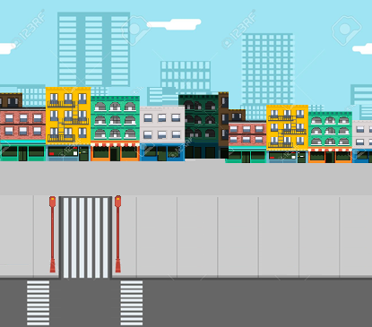
 | 1) 맵
 | - 맵 구조
빌딩
인도
차도

 | #가로로 길게 #한 화면에 1/4

 | 배경이 한눈에 보이는 통맵. |  |  |  |  |  | (컨셉 이미지)
 | 여기에 오브젝트 들을 배치 한다.
 | 탈 것, 인간, 빌딩 세 가지를 각 빌딩, 인도, 차도 영역에 나누어 조건에 맞게 배치한다.

 | - 빌딩 : 건물을 고정 배치 한다.
 | - 인도 : 미션에 따라 타겟과 일반인을 랜덤으로 배치한다.
 | - 차도 : 맵의 좌우 양끝에서 랜덤으로 차가 등장하여 반대편으로 통과 한다.

 | 2) 빌딩
 | - 맵 배치

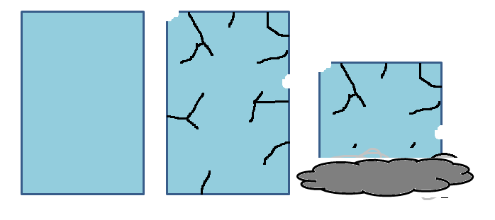

 |  |  |  |  |  |  | (보통) (반파) (붕괴)
 | - 빌딩 정보
 | 이름 | 빌딩 1~n
 | HP | 90 ~ 150 | (로켓 런처로 3~5방)
 | 특성 | 파괴 시 아이템 확률 획득. (아이템 획득 시 +아이템 이펙트)
 |  | HP 반 이하 일 때 건물에 금이 감.
 |  | 부서질 때 우르르 무너지는 효과.
 |  | 아래로 무너질 때 흙먼지 이펙트

 | 3) 탈 것 |  |  |  |  |  | 예제)

 | 좌우, 위 아래 2차선으로 맵 양쪽 끝에서 랜덤 등장한다.
 | 랜덤으로 등장한 탈것은 맵을 관통하고 지나간다.

 | 종류 |  |  |  |  |  | (스쿠터 컨셉 이미지)
 | - 세단 |  | 자동차 류
 | - 자동차 |  |  |  |  |  | 스쿠터, 머리, 상체, 하체 4종류로 구분하여
 | - 오토바이 |  | 2륜 류 |  |  |  | 컬러 종류를 조합하여 랜덤으로 만들 수 있다.
 | - 스쿠터

 | 자동차 류 |  |  |  |  |  | - 능력치
 | 차체 컬러, 사람 머리를 랜덤으로 조합 할 수 있다. |  |  |  |  |  | HP | 10
 | 일정 데미지를 입으면 반파 된다. |  |  |  |  |  | Spd | 5
 | 터질 때 와장창 효과음. 폭발음, 자동차 파편이 튄다.

 | 2륜차 류
 | 본체, 머리, 상체, 하체 4종류로 구분하여 랜덤 조합 할 수 있다. |  |  |  |  |  | HP | 1
 |  |  |  |  |  |  | Spd | 5

 | 4) 사람
 | - 구조
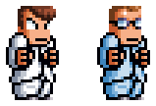

 |  |  |  | (예시 컨셉)

 | 머리,상체, 하체 나눠진 부분을 성별, 조건에 따라 |  |  |  |  | (조합 예시)
 | 랜덤으로 조합하여 맵에 배치 한다. |  |  |  |  | 타겟 -> 남성, 머리:랜덤. 상체:빨강, 하체:랜덤
 |  |  |  |  |  | 일반인 -> 랜덤, 머리:랜덤, 상체:랜덤, 하체:랜덤
 | - 능력치
 | 성별 | 남/여
 | hp | 1
 | Spd | 1~3
 | 특성 | 권총, 머신건, 샷건, 화염방사기, 각 무기 내성. 바디샷 내성, 살인마(주변의 사람을 죽임) 등등…..

 | - 기믹
 | ① 순회
 |  |  |  |  | 맵의 양쪽 끝에 보이지 않을 때 까지 이동 후
 |  |  |  |  | 3~5초 대기 후 양쪽 중 랜덤한 위치로 재등장 한다.

 | ② 죽는 방법
 | 무기의 종류에 따라 죽는 방법을 다르게 한다.
 |  | 무기의 종류 : 핸드건, 머신건, 샷건, 화염방사기, 로켓런처

 | 핸드건, 머신건 피격 시

 |  | 헤드 피격 시 |  |  |  |  | 상체 피격 시
 |  |  | - 피가 튀는 이펙트 |  |  |  |  | - 피가 튀는 이펙트
 |  |  | - 머리가 없는 채 몸이 2~3걸음 걸어가다가 죽음. |  |  |  |  | - "으엌" 하는 효과음
 |  |  | - 죽은 뒤 자리에 피와 시체가 남음 |  |  |  |  | - 죽은 뒤 자리에 피와 시체가 남음

 | 샷건 피격 시

 |  | 헤드 피격 시 (상동) |  |  |  |  | 상체 피격 시
 |  |  | - 피가 튀는 이펙트 |  |  |  |  | - 피가 튀는 이펙트
 |  |  | - 머리가 없는 채 몸이 2~3걸음 걸어가다가 죽음 |  |  |  |  | - "으엌" 하는 효과음
 |  |  | - 죽은 뒤 자리에 피와 시체가 남음 |  |  |  |  | - 죽은 뒤 자리에 피만 남음

 | 화염방사기 피격 시 (헤드샷 판정 없음)

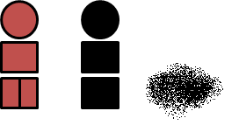
 |  |  | - "으아악" 하는 효과음
 |  |  | - 불이 붙은 채 2~3걸음 걸어가다가 재가 되어 죽음
 |  |  | - 죽은 뒤 자리에 재가 남음
 |  |  | - 2~3초 후 재가 사라짐

 | 로켓런처 피격 시 (헤드샷 판정 없음)

 |  |  | - 죽은 뒤 자리에 재가 남음
 |  |  | - 2~3초 후 재가 사라짐

 | 5) 아이템
 | - 아이템의 사용
 | 포트리스2블루 방식
 | 플레이어는 4개의 아이템 슬롯을 가진다.
F1
F2
F3
F4

 | 마우스 클릭 & F1~4를 누르면 즉시 사용한다.
 | 아이템을 획득 또는 구매 시 F1부터 빈칸을 기준으로 아이템이 장착됨.

 | - 아이템의 종류
 | ① 총알 획득 류

 | 6) 플레이어

사격 연습장
플레이어
오브젝트
화면
2. 씬 기획
 | - 디버그 모드
 | 사격 연습장 - 아이템 사용, 사격, 피격체크

화면에 설정창의 일부가 좌우로 보이고 퀵 메뉴를 사용 할 수 있음.
세부 설정 시 숨겨져 있던 설정창이 이동하여 전부가 보임.

사격 연습장
오브젝트
플레이어

예시

좌측-플레이어(크로스헤어) 메뉴

플레이어
On
-
+
충전(R)
설정
다른 총
Save
갯수
scaleX
scaleY
총 설정
선딜레이
posX
posY
충돌체
이펙트,
사운드
현재 총 : ?????
0 쓰면 무제한, R누르면 충전
데미지
충돌체 보기 On/Off
클리크 조종 느낌이랄까…?
time
효과음
이거 누르면 세팅이 화면이 이동함
필요 없을지도…?
무기 5종류 밖에 없긴함…
일단 공백
쿨타임
로켓런쳐용인데
필요 없을지도..

우측-오브젝트 배치 메뉴
오브젝트
수동배치
On
설정
충돌체
On off
빌딩 인간 차
청소
자동배치
마우스 좌클릭으로 배치
Esc 누르면 배치 끝
이동 금지
자동 부활
몇 마리?
+
-
time
효과음
일단 공백
오브젝트의 파괴 효과음만!!

 | 이미지 리소스 목록
 | 번호 | 이름 |  |  | 파일 |  | 프레임 | 사이즈 | 더미 | 확정
 | 1 | 크로스헤어_핸드건 |  |  | Player_CrossHair1.png |  | 1 | 256*256 | ○
 | 2 | 크로스헤어_머신건 |  |  | Player_CrossHair2.png |  | 1 | 256*256 | ○
 | 3 | 크로스헤어_샷건 |  |  | Player_CrossHair3.png |  | 1 | 256*256 | ○
 | 4 | 크로스헤어_플레임샷 |  |  | Player_CrossHair4.png |  | 1 | 256*256 | ○
 | 5 | 크로스헤어_로켓런쳐 |  |  | Player_CrossHair5.png |  | 1 | 256*256 | ○
 | 6 | 머리 |  |  | Obj_Head1~3 |  | 8 | 35*64 | ○
 | 7 | 상체 |  |  | Obj_Body1~3 |  | 8 | 35*64 | ○
 | 8 | 하체 |  |  | Obj_Leg1~3 |  | 8 | 35*64 | ○
 | 9 | 차_이동 |  |  | Obj_Car.png |  | 3 | 70*64 | ○
 | 10 | 차_터짐 |  |  | Obj_Car_Destroy.png |  | 13 | 70*64 | ○
 | 11 | 오토바이_이동
 | 12 | 오토바이_터짐
 | 13 | 빌딩 |  |  | Obj_building.png |  | 1 | 200*365 | ○
 | 14 | 빌딩_반파 |  |  | Obj_building_destroyed.png |  | 1 | 200*365 | ○
 | 15 | 이펙트_건물붕괴먼지
 | 16 | 이펙트_피
 | 17 | 이펙트_시체파편
 | 18 | 이펙트_시체가루
 | 19 | 이펙트_폭발
 | 20 | 이펙트_불
 | 21
 | 22
 | 23

 | 사운드 리소스 목록
 | 번호 | 이름 |  |  | 파일 | 더미 | 확정
 | 1 | 핸드건 발사 |  |  | S_Handgun | ○
 | 2 | 머신건 발사
 | 3 | 샷건 발사 |  |  | S_Shotgun | ○
 | 4 | 플레임샷 발사
 | 5 | 로켓런쳐 발사 |  |  | S_Rocket | ○
 | 6 | 사람 비명 |  |  | S_Screem_1~?? | ○
 | 7 | 차량 운전 |  |  | S_Car1~3 | ○
 | 8 | 차량 파괴
 | 9 | 건물 파괴
 | 10 | 효과음_시체
 | 11 | 효과음_피
 | 12
 | 13
 | 14
 | 15
 | 16
 | 17
 | 18
 | 19
 | 20
 | 21
 | 22
 | 23

Sheet1 (2)
Hitman 프로그램 기획서

1. 오브젝트
1) 플레이어 |  | 2) 오브젝트 |  | 3) 맵
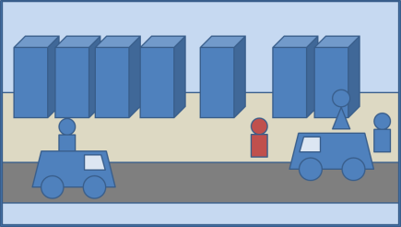

2. Debug 모드
1) 오브젝트 메이커 |  | 2) 미션 메이커 |  | 3) 사격 연습장
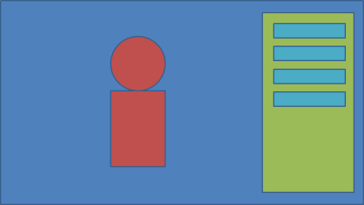
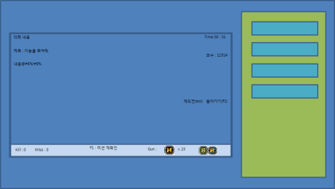
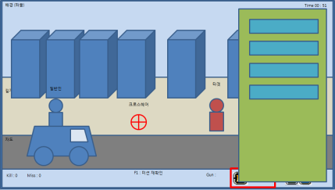

3. 플레이 모드
1) 로고 | 2) 인트로 |  | 3) 타이틀 | 4) 로비 | 5) 플레이 | 6) 엔딩

